Лист1
Отчет об использовании средств, полученных от доходов от взимания платы за размещение транспортных средств на парковочных местах платных городских парковок выделенных в соответствии с постановлением Правительства Москвы от 26.12.2012 №849-ПП "О стимулировании управ районов"

№ | Район | Объем поступивших средств, (тыс.руб.) | Направление расходования средств (в соответствии с 849-ПП) | Виды работ | Кол-во объектов для обозначенного вида работ | Стоимость работ в соответствии с Программой проведения работ (тыс.руб.) | Адресный ориентир | Плановая дата завершения работ | % завершения работ | Количество объектов, по которым работы завершены | Фотоматериалы (До) | Фотоматериалы (После)
1 | Матушкино | 47,315.17 ₽ | Благоустройство дворовых территории района Матушкино | Ремонт асфальтобетонного покрытия, ремонт детской площадки | 1 | 47,315.17 ₽ | корп. 433 | 2025-08-20 | 100% | 1 | 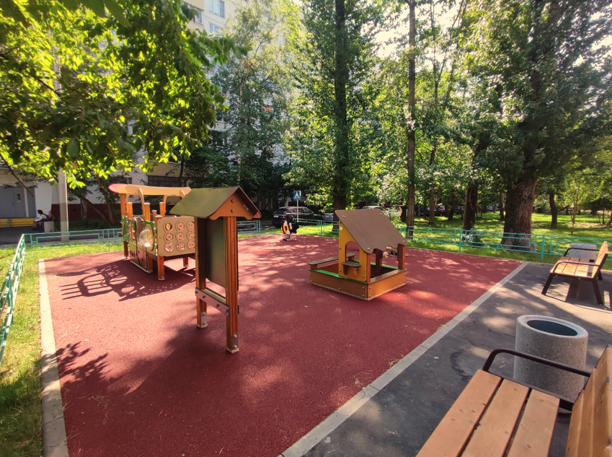 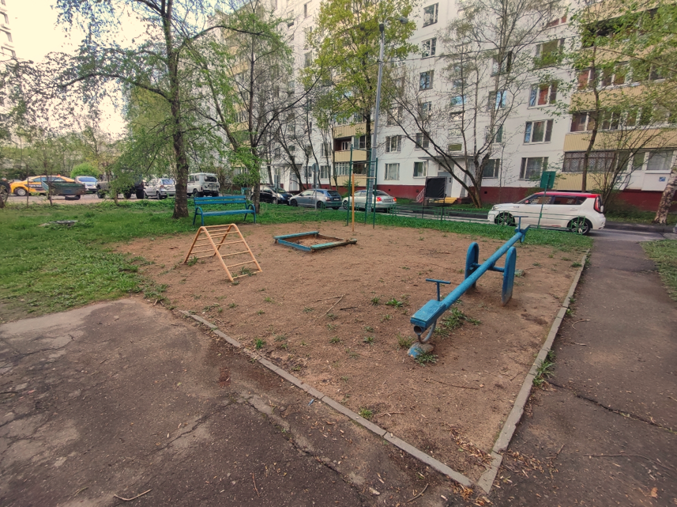
2 | Матушкино |  | Благоустройство дворовых территории района Матушкино | Ремонт асфальтобетонного покрытия, ремонт детской площадки, ремонт спортивной площадки | 1 |  | корп. 455 | 2025-08-20 | 100% | 1 | 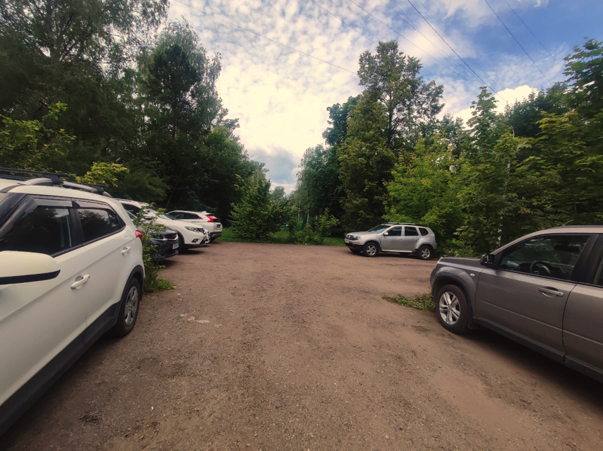 | 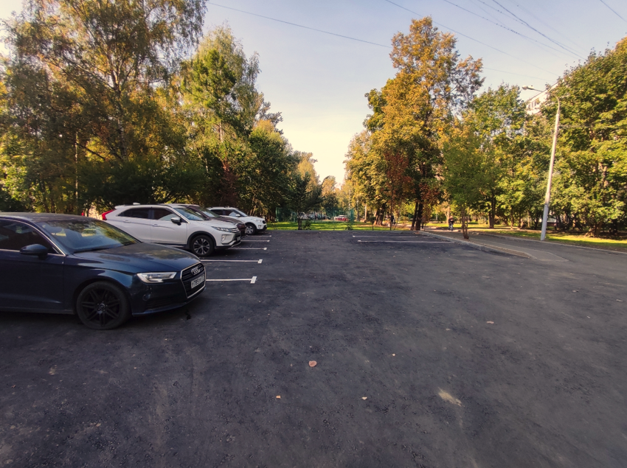
3 | Матушкино |  | Благоустройство дворовых территории района Матушкино | Ремонт асфальтобетонного покрытия, ремонт детской площадки | 1 |  | Березовая аллея, д. 2,3 | 2025-08-20 | 100% | 1 | 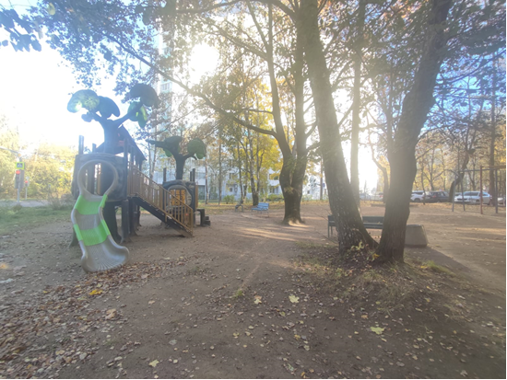 | 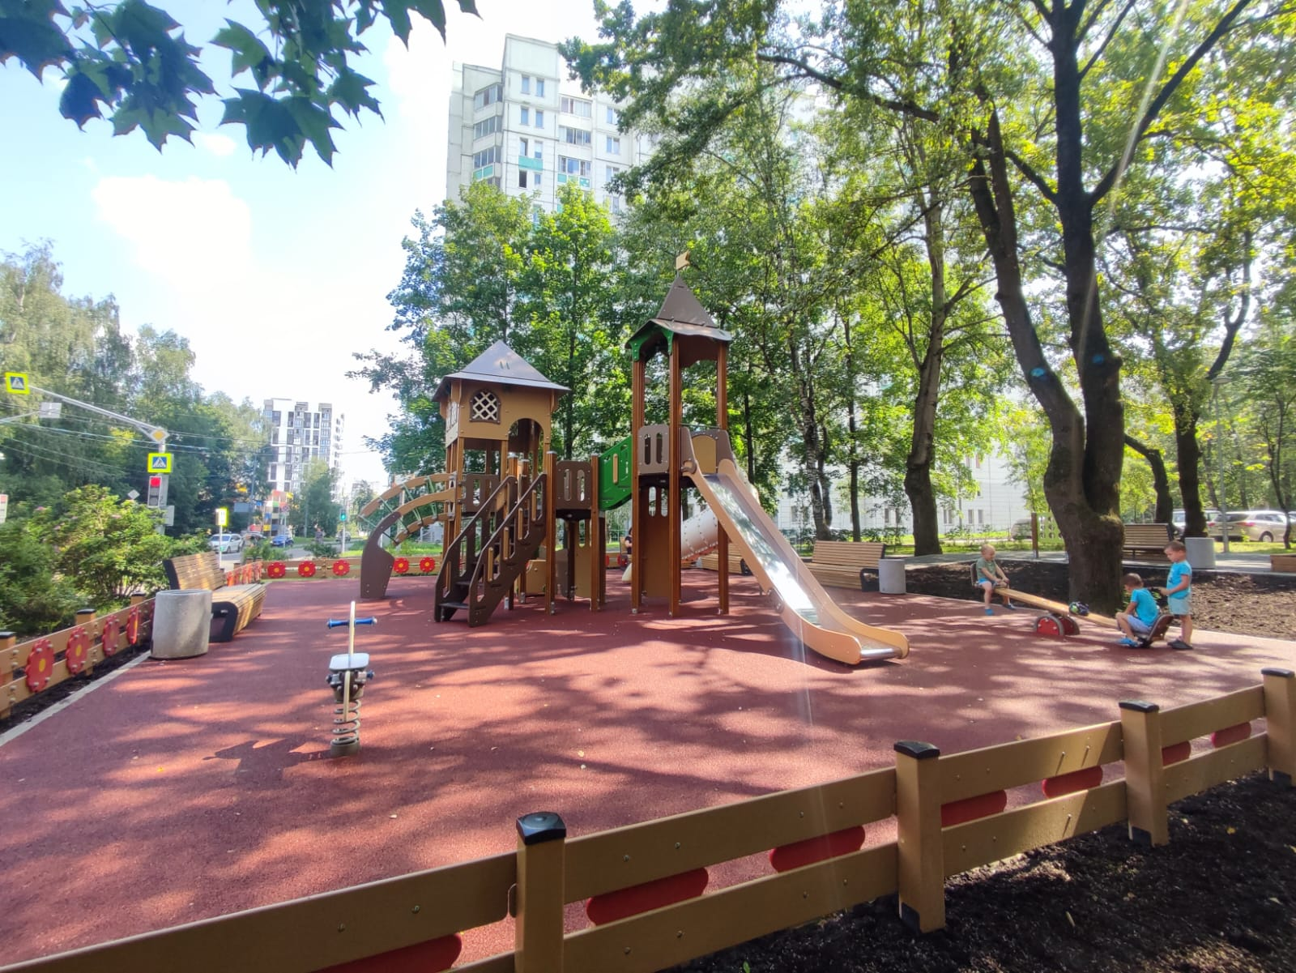
4 | Матушкино |  | Благоустройство дворовых территории района Матушкино | Ремонт асфальтобетонного покрытия | 1 |  | корп. 162 | 2025-08-20 | 100% | 1 | 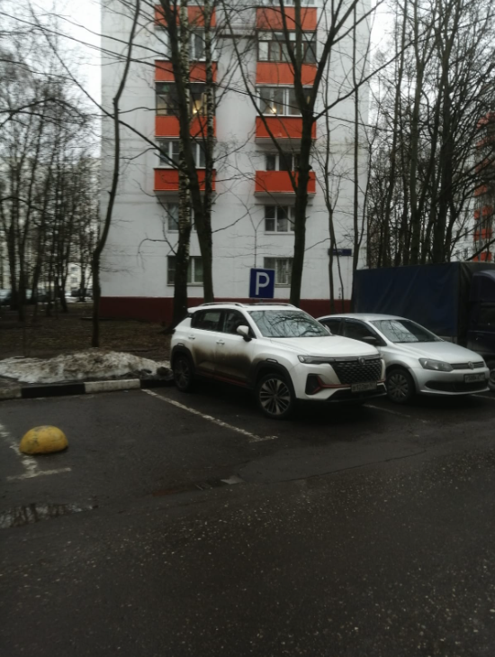 | 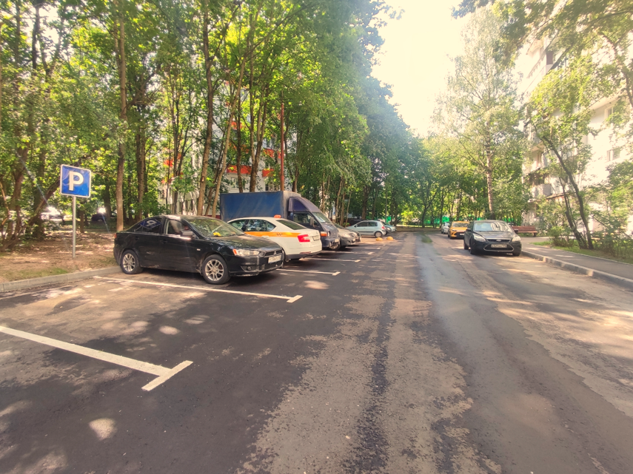
5 | Матушкино |  | Благоустройство дворовых территории района Матушкино | Ремонт асфальтобетонного покрытия, ремонт детской площадки, ремонт спортивной площадки | 1 |  | корп. 427 | 2025-08-20 | 100% | 1 | 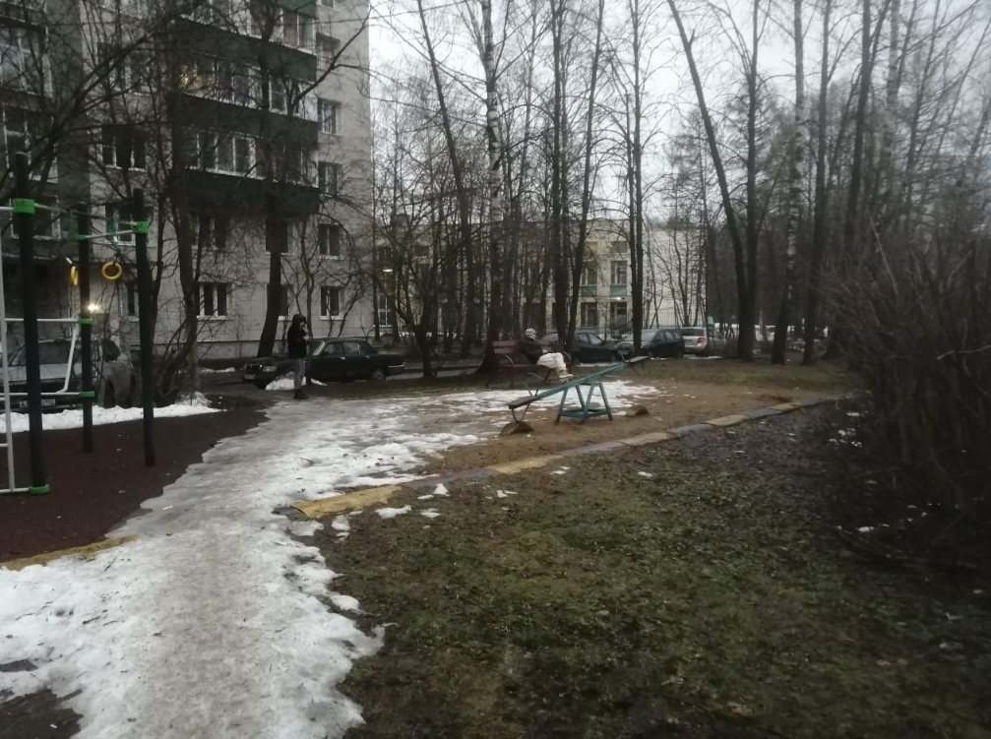 | 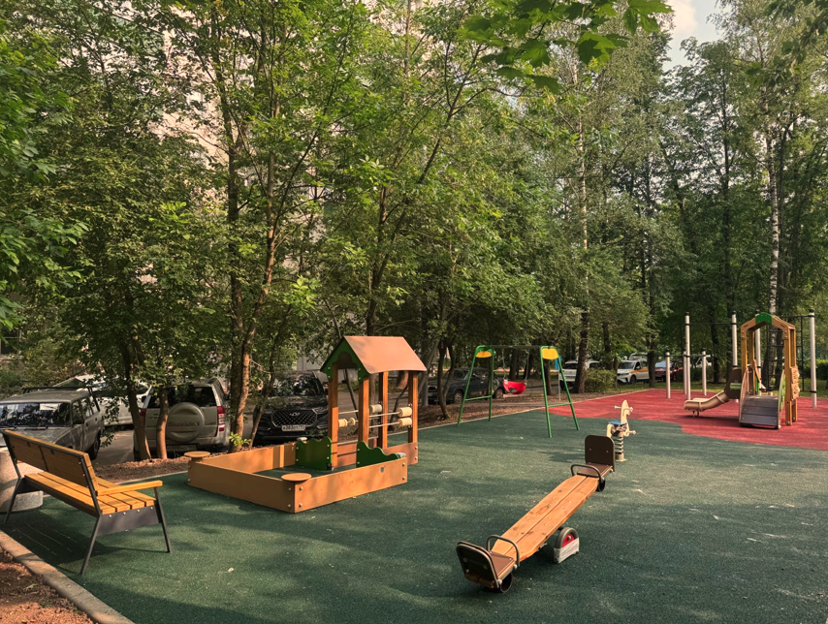
Итого по району Матушкино: |  | 47,315.17р. |  |  | 5 | 47,315.17 ₽ |  |  |  | 5

